Sheet2
楼层 | 面积 | 租金单价
地下1层 | 7352.26 | 1.575 | 0.35 | 11579.8095 | 10500 | 77198730 | 设备 | 1390.13 | 商业 | 97185.05
1层 | 17849.91 | 4.5 | 1 | 80324.595 | 30000 | 535497300 |  |  | 人防 | 26572.92
2层 | 16366.62 | 3.15 | 0.7 | 51554.853 | 21000 | 343699020 |  |  |  | 123757.97
3层 | 16334.27 | 2.925 | 0.65 | 47777.73975 | 19500 | 318518265
4层 | 15693.88 | 2.7 | 0.6 | 42373.476 | 18000 | 282489840
5层 | 10027.52 | 2.25 | 0.5 | 22561.92 | 15000 | 150412800
影院夹层 | 1318.55 | 1.8 | 0.4 | 2373.39 | 12000 | 15822600
屋顶层 | 736.55 | 1.35 | 0.3 | 994.3425 | 9000 | 6628950
 | 85679.56 | 3.03 |  | 259540.12575 | 20194.635745 | 1730267505

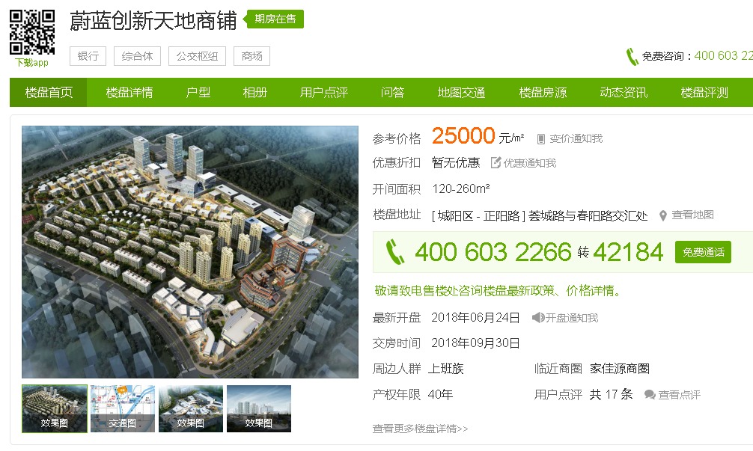

 |  |  |  |  |  |  |  |  | 一层35000-40000
 |  |  |  |  |  |  |  |  | 二层位置好的30000，差的20000
 |  |  |  |  |  |  |  |  | 三层15000-20000

 |  |  |  |  |  |  |  |  | 有返租3年19%，5年26%，6年30%。

 |  |  |  |  |  |  |  |  | 折扣二层位置好的21000-23000

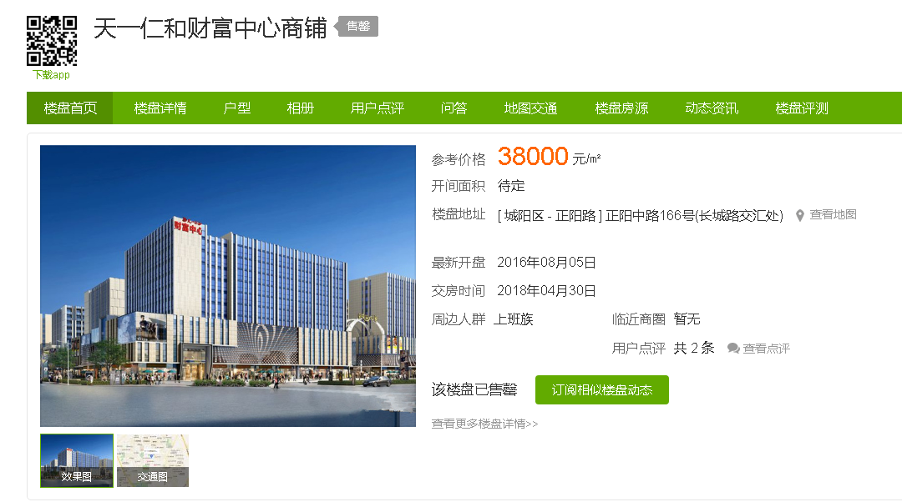

 |  |  |  |  |  |  |  |  | 不临街6米可建夹层37000
 |  |  |  |  |  |  |  |  | 临街小面积6米可建夹层43000
 |  |  |  |  |  |  |  |  | 临主街（正阳中路）只租不售，1-2层租金4块，400平米

 |  |  |  |  |  |  |  |  | 正阳路主街1层街铺 租金5-6块

Sheet3
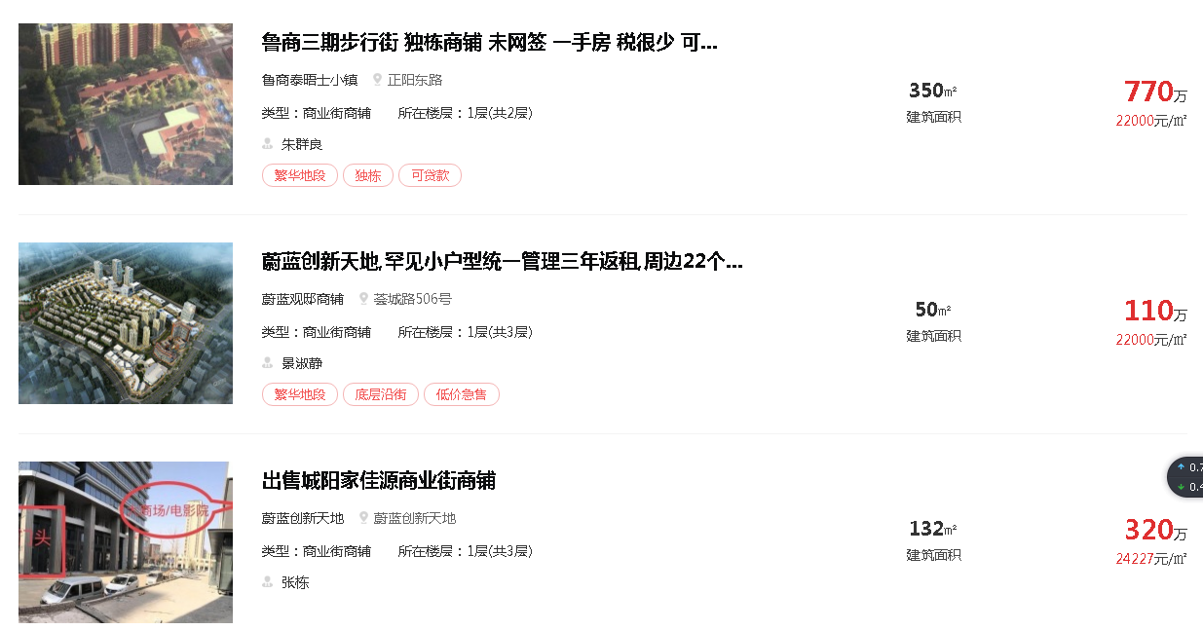

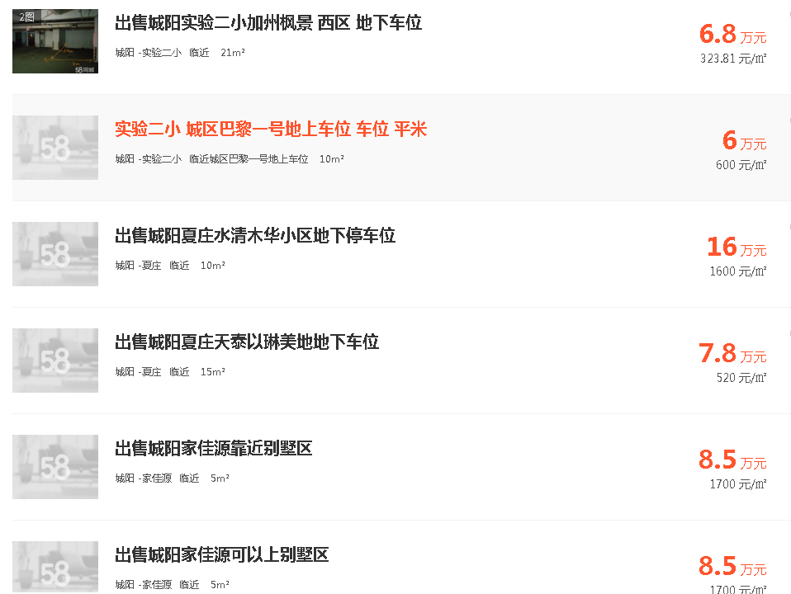
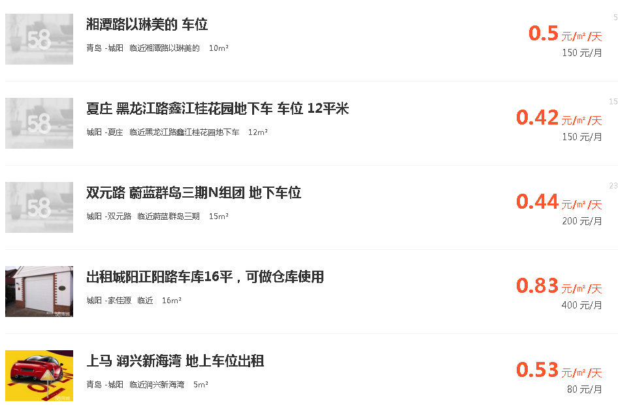

Sheet4
地块名称 | 城市 | 用地性质 | 建设用地面积(㎡) | 规划建筑面积(㎡) | 容积率 | 出让方式 | 截止日期 | 起始价(万元) | 成交价(万元) | 成交楼面价(元/㎡) | 溢价率 | 受让单位
城阳区城阳街道正阳路南侧、黑龙江北路西侧 | 青岛市 | 商业/办公用地 | 47345 | 75752 | ＞1且≤1.6 | 拍卖 | 2018-08-20 | 21309.04 | 21309.04 | 2813 | 0 | 青岛恒海峰置业有限公司 | 4500.8 | 299.75328
城阳区流亭街道双流高架西、胶州湾高速北 | 青岛市 | 商业/办公用地 | 108169 | 259605.6 | ≥1且≤2.4 | 拍卖 | 2018-08-20 | 41043.65 | 41043.65 | 1581 | 0 | 青岛青特置业有限公司 | 3794.4 | 252.70704
城阳区流亭街道双流高架西、胶州湾高速南 | 青岛市 | 商业/办公用地 | 17953 | 32315.4 | ≥1且≤1.8 | 拍卖 | 2018-08-20 | 8450.47 | 8450.47 | 2615 | 0 | 青岛青特置业有限公司 | 4707 | 313.4862
高新区南一路一支路以南、田海路以北、支十三号线以东、支十六号线以西 | 青岛市 | 商业/办公用地 | 93972.1 | 93972.1 | ≤1 | 拍卖 | 2018-05-03 | 28107.02 | 28107.02 | 2991 | 0 | 首创钜大营运有限公司,上海钜礐投资管理有限公司 | 2991 | 199.2006
高新区智力岛路以北、岙东路以东、和融路以西、广博路以南 | 青岛市 | 商业/办公用地 | 51071.7 | 153215 | ≤3 | 拍卖 | 2018-02-11 | 45964.5 | 45964.5 | 3000 | 0 | 青岛中腾双创产业发展有限公司 | 8999.99 | 599.399334
高新区智力岛路以北、岙东路以东、和融路以西、广博路以南 | 青岛市 | 商业/办公用地 | 51720.1 | 181020 | ≤3.5 | 拍卖 | 2018-02-11 | 54306 | 54306 | 3000 | 0 | 青岛中腾双创产业发展有限公司 | 10499.98 | 699.298668
高新区华中路以西、胶州湾高速路以北、海月路以东B地块 | 青岛市 | 商业/办公用地 | 27903.6 | 97662.6 | ≤3.5 | 拍卖 | 2018-01-02 | 29298.59 | 29298.59 | 2999.98 | 0 | 青岛网信荣创创新置业有限公司 | 10499.93 | 699.295338
高新区华中路以西、胶州湾高速路以北、海月路以东A地块 | 青岛市 | 商业/办公用地 | 37644.3 | 165634.9 | ≤4.4 | 拍卖 | 2018-01-02 | 49690.19 | 49690.19 | 2999.98 | 0 | 青岛网信荣创创新置业有限公司 | 13199.92 | 879.114672
高新区泰瑞路以南、宝源路以东 | 青岛市 | 商业/办公用地 | 20884.6 | 73096 | ＞1且≤3.5 | 拍卖 | 2017-12-04 | 25583.59 | 26314.56 | 3600 | 2.86 | 凱喜有限公司 | 12599.98 | 839.158668
高新区智力岛西路以东、智力岛3号线以南、智力岛中路以西、环岛路以北 | 青岛市 | 商业/办公用地 | 23673.2 | 47346.4 | ≤2 | 拍卖 | 2017-05-11 | 14203.79 | 14203.79 | 2999.96 | 0 | 青岛海尔地产集团有限公司,青岛海尔特种电器有限公司 | 5999.95 | 399.59667
高新区智力岛西路以东、智力岛3号线以北、智力岛中路以西、智力岛路以南 | 青岛市 | 商业/办公用地 | 26541.9 | 79625.7 | ≤3 | 拍卖 | 2017-05-11 | 23887.5 | 23887.5 | 2999.96 | 0 | 青岛海尔地产集团有限公司,青岛海尔特种电器有限公司 | 8999.92 | 599.394672
高新区规划东33号线以北、泰祥路以南、华东路以西 | 青岛市 | 商业/办公用地 | 3286.6 | 1643.15 | ≤0.5 | 挂牌 | 2017-05-10 | 652.26 | 652.26 | 3969.63 | 0 | 青岛大昌源实业有限公司 | 1984.6 | 132.17436
红岛经济区火炬路以南、青威路延长线以东 | 青岛市 | 商业/办公用地 | 286387.7 | 357000 | ＜1.25 | 拍卖 | 2016-03-23 | 50586.9 | 50586.9 | 1417 | 0 | 青岛国信红岛国际会议展览中心有限公司 | 1766.38 | 117.640908
红岛经济区高新区聚贤桥路以东、新业路以南 | 青岛市 | 商业/办公用地 | 11119.1 | 13342 | ≤1.2 | 拍卖 | 2016-02-24 | 1802.5 | 1802.5 | 1351 | 0 | 青岛鹿港东方置业有限公司 | 1621.08 | 107.963928
城阳区兴阳路北、黑龙江高架桥西侧 | 青岛市 | 商业/办公用地 | 4076 | 12228 | ＞1.0且≤3.0 | 拍卖 | 2016-01-29 | 1516.26 | 1516.26 | 1240 | 0 | 青岛鲁昊置业有限公司 | 3719.97 | 247.750002

